Sheet1
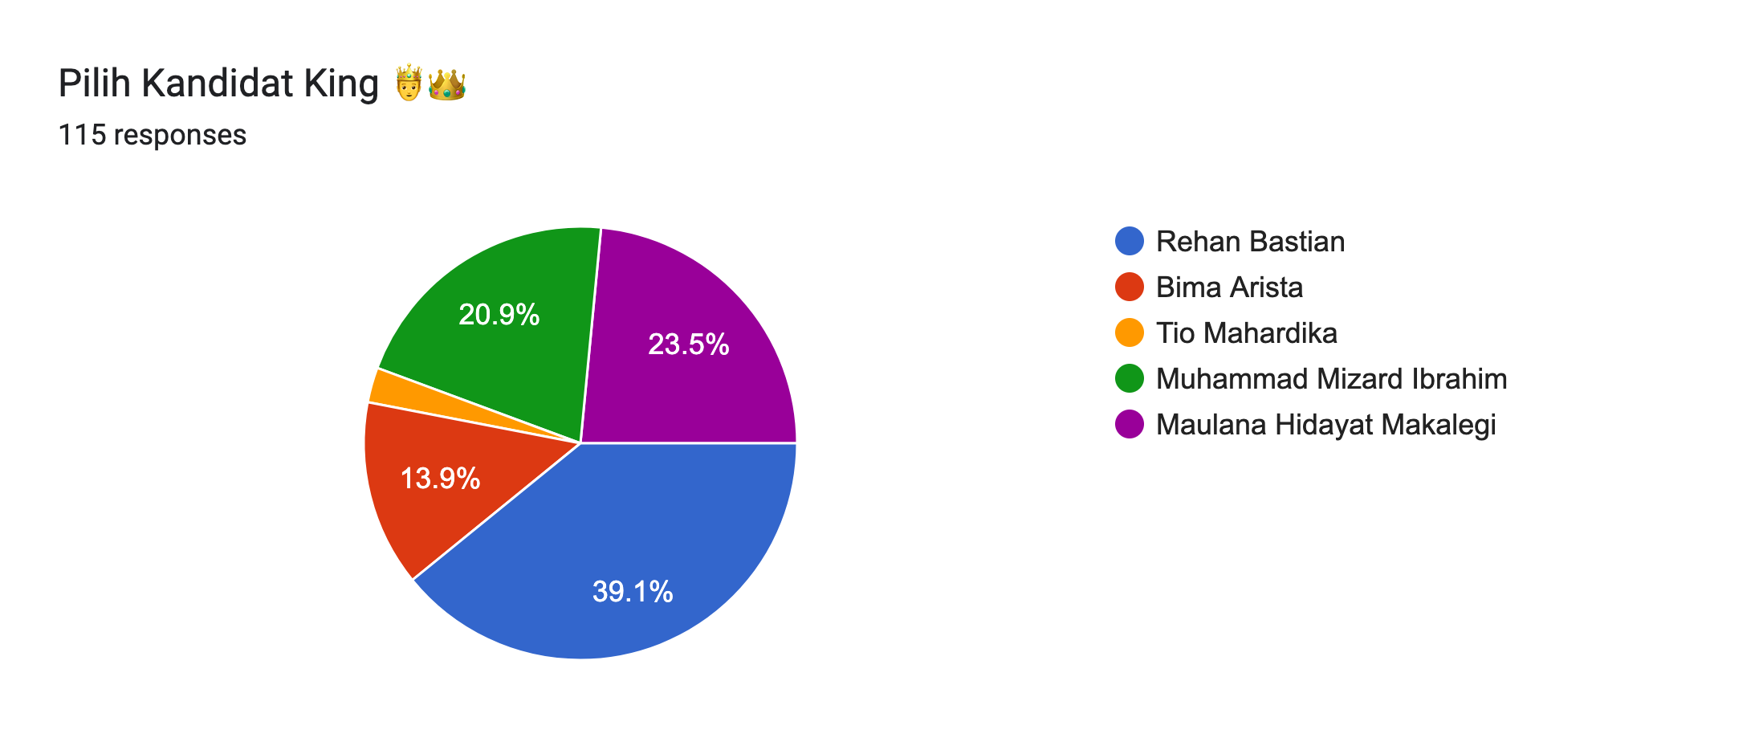
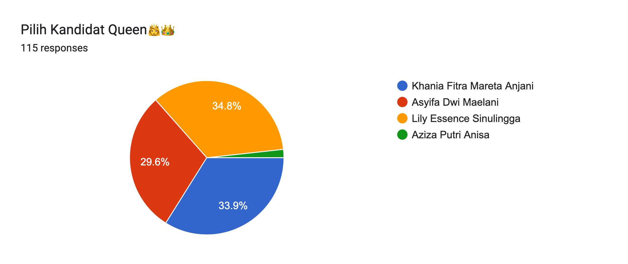
HASIL DATA PEMILIHAN KING AND QUEEN SMK YADIKA BANDAR LAMPUNG

S

